Hoja1
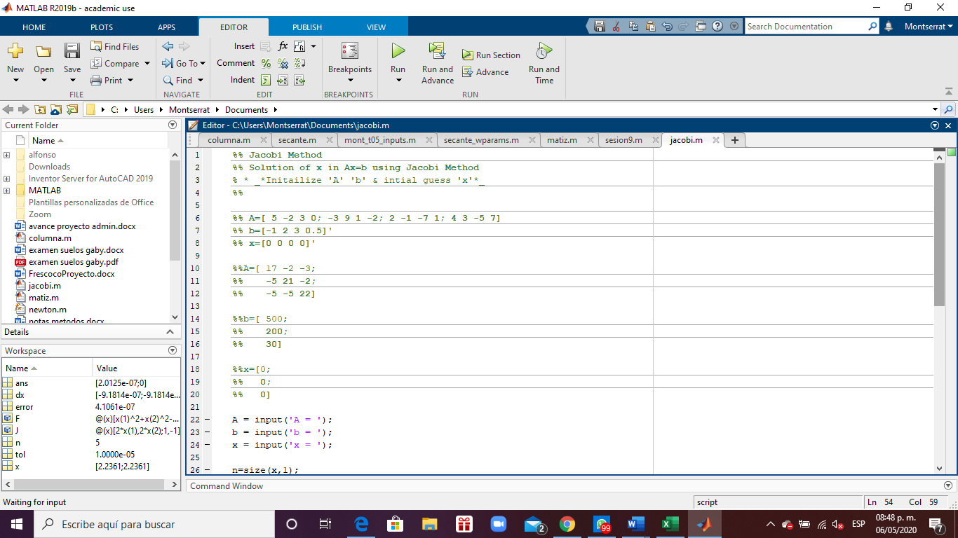
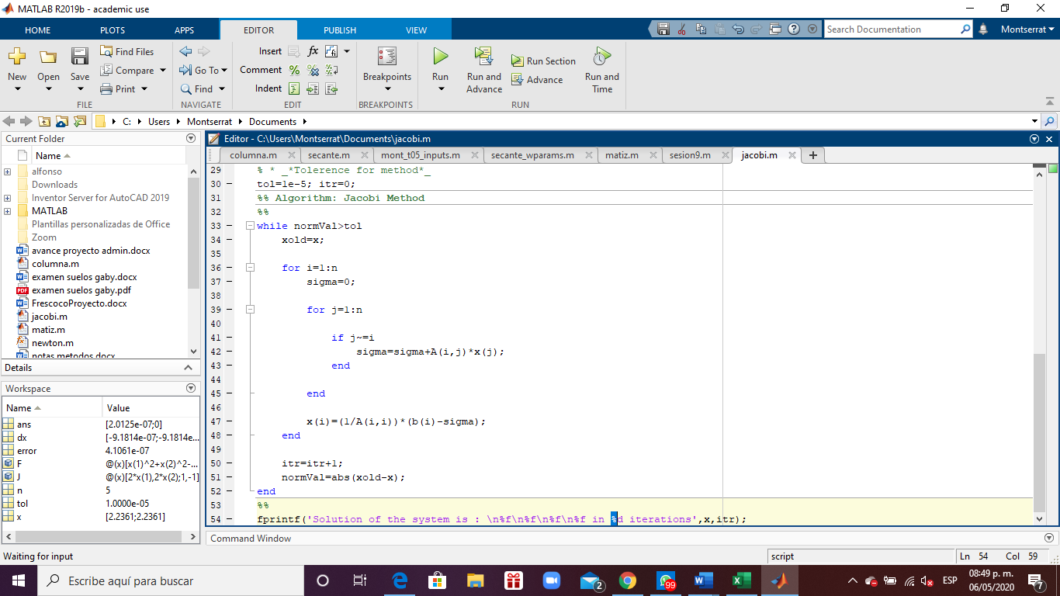
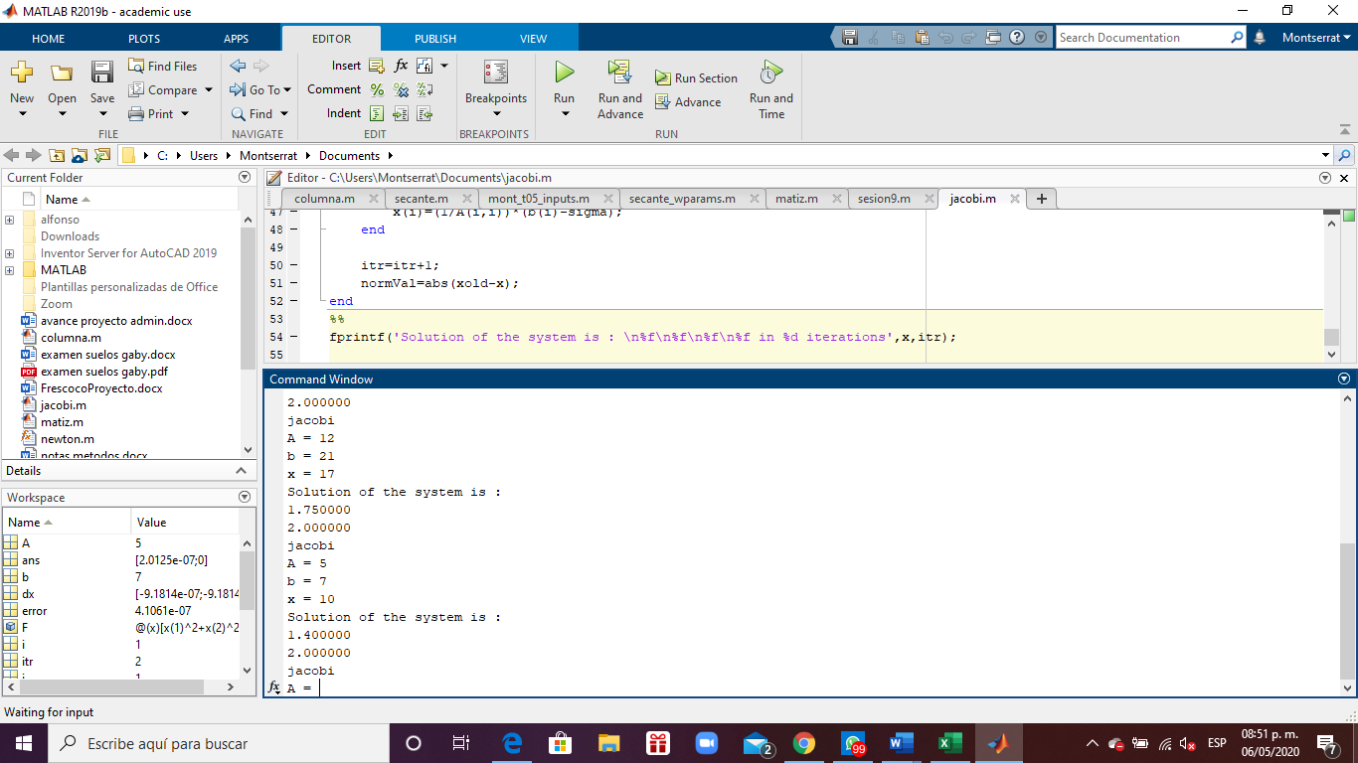
Sistema a solucionar
17 | x | -2 | y | -3 | z | = | 500
-5 | x | 21 | y | -2 | z | = | 200 | No. Iter | x | y | z | err x | err y | err z
-5 | x | -5 | y | 22 | z | = | 30 | 0 | 0 | 0 | 0
 |  |  |  |  |  |  |  | 1 | 29.411764706 | 9.5238095238 | 1.3636363636
Verificamos que la matriz sea |  |  |  |  |  |  |  | 2 | 30.772854596 | 16.656480774 | 10.212630507 | 0.044230212 | 0.428221984 | 0.866475502
diagonal dominante |  |  |  |  |  |  |  | 3 | 33.173579592 | 17.823311143 | 12.143030766 | 0.072368584 | 0.065466532 | 0.158971866
 |  |  |  |  |  |  |  | 4 | 33.651512623 | 18.578759976 | 12.953838803 | 0.014202423 | 0.040661962 | 0.062592105
Fila 1 | Valor inicial |  |  |  |  |  | 17 | 5 | 33.883472727 | 18.769773368 | 13.234152863 | 0.006845819 | 0.010176649 | 0.021181111
Fila 2 | Valor inicial |  |  |  |  |  | 21 | 6 | 33.955412078 | 18.851698541 | 13.330283203 | 0.002118642 | 0.004345771 | 0.007211425
Fila 3 | Valor inicial |  |  |  |  |  | 22 | 7 | 33.982014511 | 18.877982228 | 13.365252413 | 0.000782839 | 0.001392293 | 0.002616427
 |  |  |  |  |  |  |  | 8 | 33.991277747 | 18.887646542 | 13.377271986 | 0.000272518 | 0.000511674 | 0.000898507
Fila 1 | suma valores restantes |  |  |  |  |  | 5 | 9 | 33.994535826 | 18.890996796 | 13.381573702 | 0.000095841 | 0.000177347 | 0.000321466
Fila 2 | suma valores restantes |  |  |  |  |  | 7 | 10 | 33.9956891 | 18.892182216 | 13.383075596 | 0.000033924 | 0.000062747 | 0.000112223
Fila 3 | suma valores restantes |  |  |  |  |  | 10 | 11 | 33.996093601 | 18.892599842 | 13.383607117 | 0.000011898 | 0.000022105 | 0.000039714
 |  |  |  |  |  |  |  | COMP EC1 | 17 | 33.996093601 | -2 | 18.892599842 | -3 | 13.383607117 | 499.99757018
Situacion | MATRIZ DIAGONAL DOMINANTE |  |  |  |  |  |  | COMP EC2 | -5 | 33.996093601 | 21 | 18.892599842 | -2 | 13.383607117 | 199.99691445
 |  |  |  |  |  |  |  | COMP EC3 | -5 | 33.996093601 | -5 | 18.892599842 | 22 | 13.383607117 | 29.995889361

